FLUXO (2)
FLUXO DE PROCESSO OBM
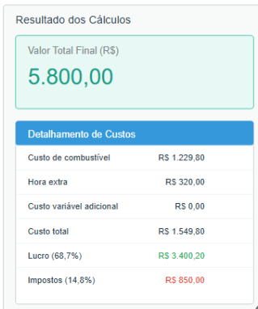
 | ETAPA 02 | ENVIO DO ORÇAMENTO AO CLIENTE
 | - | PDF COM DETALHAMENTO DOS CUSTOS

